画面概要
システム名 |  |  | 管理会計システム |  | 画面名 | 制作見積書作成<トップ画面> |  |  | 作成日 |  |  | 2025年10月6日 |  | 変更日 |  | 2026年1月15日
サブシステム名 |  |  | 編集管理 |  | 種別 | 画面概要 |  |  | 作成者 |  |  | 高嶋 幸太 |  | 変更者 |  | 高嶋 幸太

画面概要
営業側からの見積依頼を含む制作見積情報の検索・一覧で表示、他の制作部署への制作見積依頼、制作見積作成画面への遷移を行う画面

利用権限一覧
権限種別 |  |  |  |  | 利用機能 |  |  |  |  |  |  |  | 備考
制作部門 |  |  |  |  | ・営業側からの見積依頼を含む制作見積情報の一覧表示
 | -所長 |  |  |  | ・営業側からの見積依頼を含む制作見積情報の検索
 | -チームリーダー |  |  |  | ・他の制作部署への制作見積依頼対象となるデータの選択
 | -マニュアルエディター |  |  |  | ・制作見積作成対象となるデータの選択
 | -翻訳コーディネーター
 | -システムエンジニア
 | -Webディレクター
システム管理者

モジュール一覧
モジュール名 |  |  |  |  | モジュールパス |  |  |  |  |  |  |  | 内容

制作見積データ
I/O
制作見積情報一覧表示(初期表示) /
制作見積情報一覧表示(検索時) /
見積
制作見積情報詳細表示
制作見積作成<トップ画面>
1.制作見積情報取得リクエスト
Laravel
3.データ参照

5.データレスポンス
4.データレスポンス
制作見積
2.データ参照

参照データ
制作見積依頼
部署コードマスタ
組織マスタ
社員マスタ

制作見積詳細
◆所属組織
◆組織別部署コード

制作見積データ
見積
制作見積作成開始（自センターのみで制作見積を行う場合のみ）
制作見積依頼実行確認
メッセージ
1.登録 / 更新リクエスト
Laravel
2.データ登録 / 更新

4.結果レスポンス
3.データレスポンス
制作見積

制作見積依頼

画面レイアウト
トップ画面
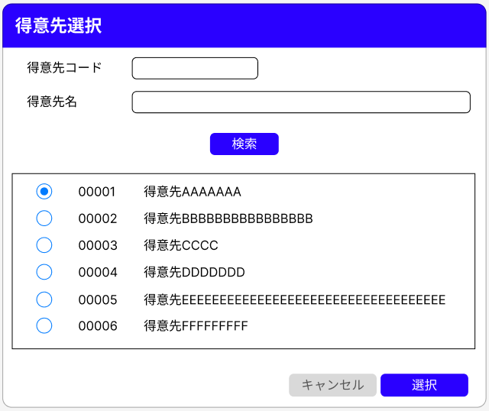
 | 制作見積書作成<トップ画面>
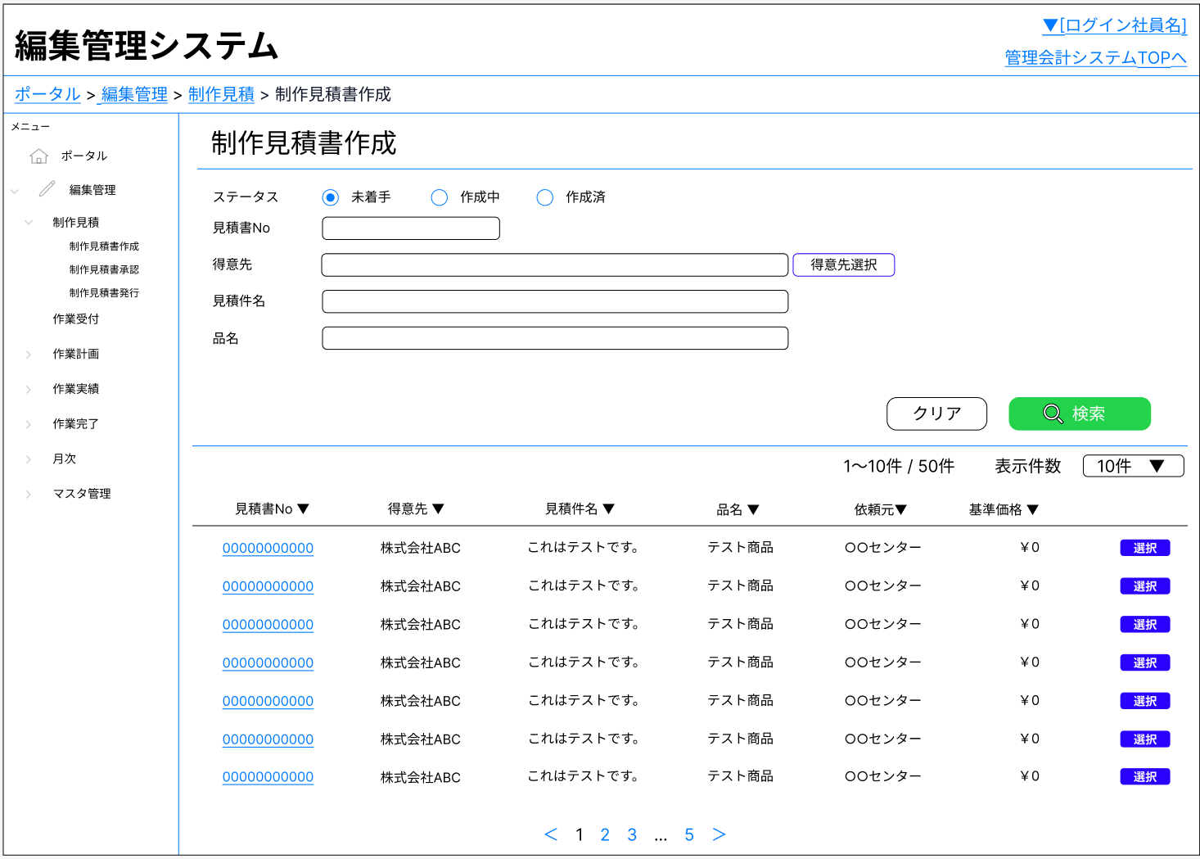

 |  |  |  |  |  |  |  |  |  |  |  |  |  |  | クリック時

 |  |  |  |  |  |  |  |  |  | 該当レコードが以下の場合、ボタンを非活性とする
 |  |  |  |  |  |  |  |  |  | ・主管センター視点
 |  |  |  |  |  |  |  |  |  |  | 関連するすべての制作見積が「承認済み」であり、「受取済み」の場合
 |  |  |  |  |  |  |  |  |  | ・主管センター以外の各制作センター視点
 |  |  |  |  |  |  |  |  |  |  | 自センターの制作見積が「承認済み」の場合

 |  |  |  | 見積情報および制作見積情報の詳細情報をモーダルで表示する |  |  |  |  | 遷移先画面の選択ポップアップおよび確認メッセージを表示する
 |  |  |  | レイアウトは「画面レイアウト-各種モーダル・ポップアップ」を参照 |  |  |  |  | レイアウトは「画面レイアウト-各種モーダル・ポップアップ」を参照

各種モーダル・ポップアップ

 | 一覧テーブル内-見積書Noリンク押下時
 |  | ステータス「未着手」データ選択時 |  |  |  |  |  | ステータス「未着手」以外のデータ and 自身が主管センターのデータ選択時
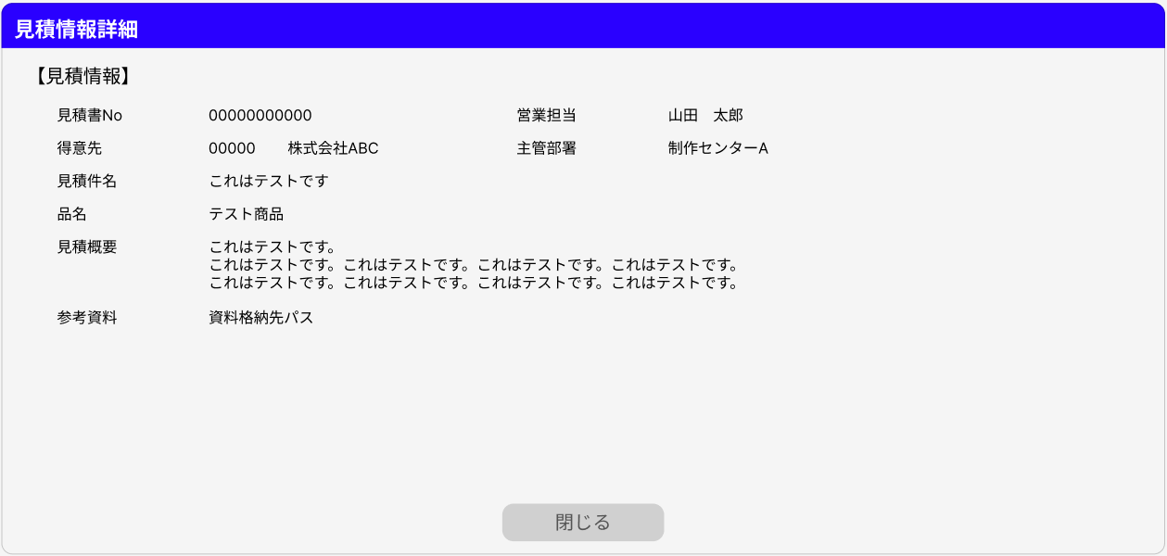
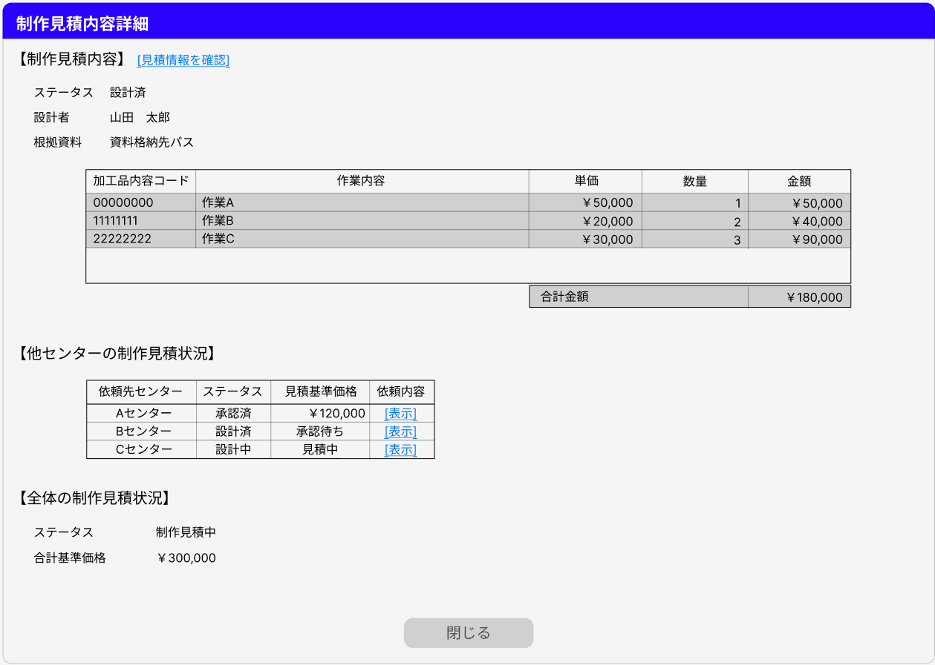
 |  |  |  |  |  |  |  |  |  |  |  |  |  |  |  |  | 「見積情報詳細モーダ
 |  |  |  |  |  |  |  |  |  |  |  |  |  |  |  |  | ル」を表示

 |  | ステータス「未着手」以外のデータ and 自身が主管センターではないデータ選択時
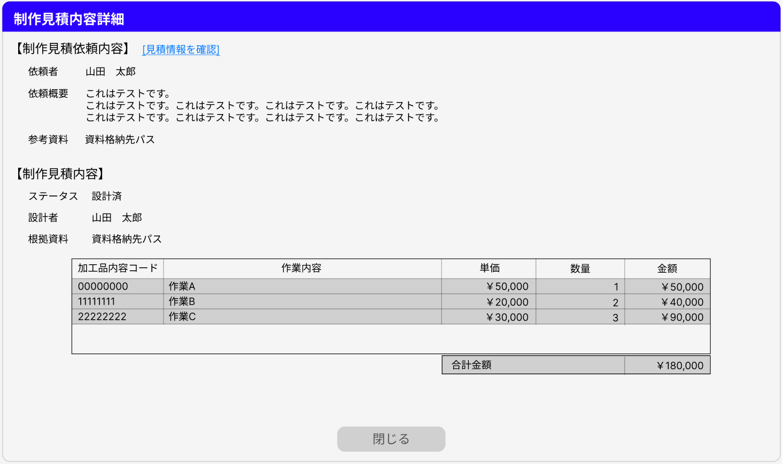
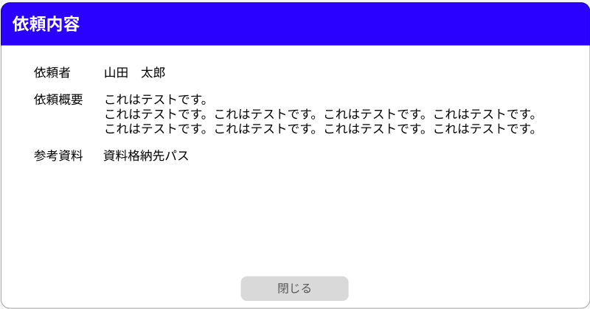
 |  |  |  |  |  |  |  | 「見積情報詳細モーダ
 |  |  |  |  |  |  |  | ル」を表示

 | 一覧テーブル内-選択ボタン押下時
 |  | ステータス「未着手」データ選択時 |  |  |  |  | ステータス「作成中」のデータ and 自身が主管センターのデータ選択時
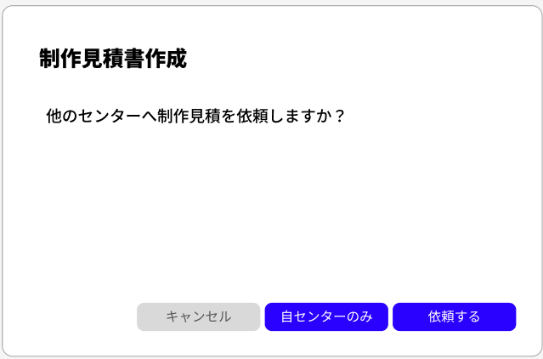
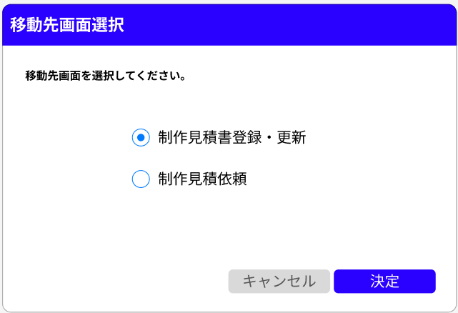
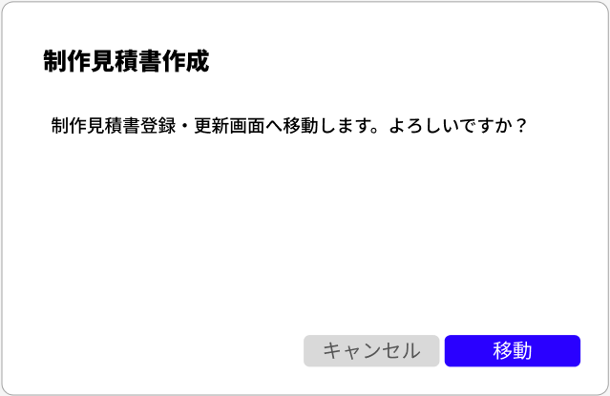

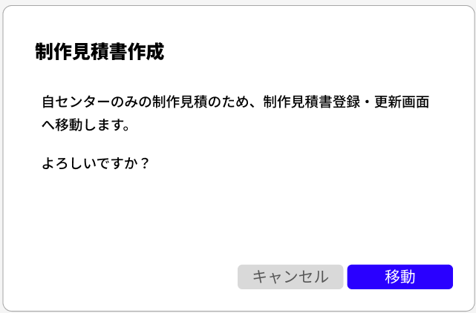
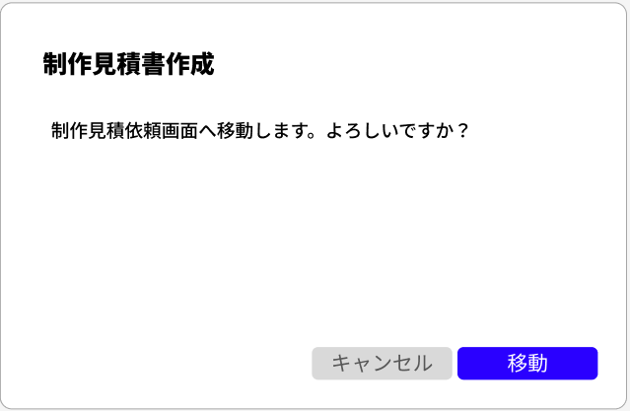

 |  | ステータス「作成中」のデータ and 自身が主管センターではないデータ選択時 |  |  |  |  |  |  |  | ステータス「作成済」のデータ and 自身が主管センターのデータ and
 |  |  |  |  |  |  |  |  |  | 承認前の制作見積が存在するデータ選択時

